СОДЕРЖАНИЕ
 | ООО «Стекло-Люкс»
 | Адрес: 606471, Нижегородская обл, Борский р-н, п. Железнодорожный, ул.Центральная, 30В
 | ИНН 5246020461
 | р/с 40702810601010008686 в ОАО «НБД-Банк», к/с 30101810400000000705, БИК 042202705
 | тел: (831) 422-27-40
 | www.steklo-lux.ru, e-mail: steklolux@yandex.ru

 |  | 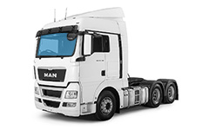 | 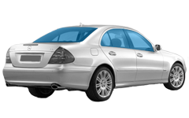

Триплекс иномарки легковые |  | Триплекс иномарки грузовые | Сталинит иномарки

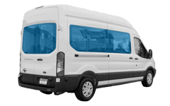 |  | 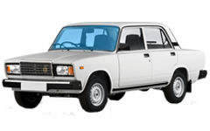 | 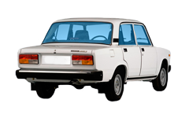

Сталинит панорама |  | Триплекс RUS | Сталинит RUS

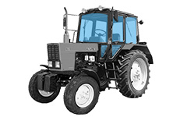
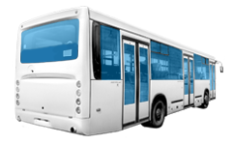 |  | 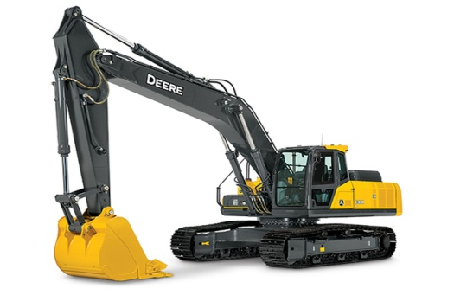 СПЕЦТЕХНИКА!A1

Сталинит автобусы |  | Спецтехника | Трактора

